Sheet1
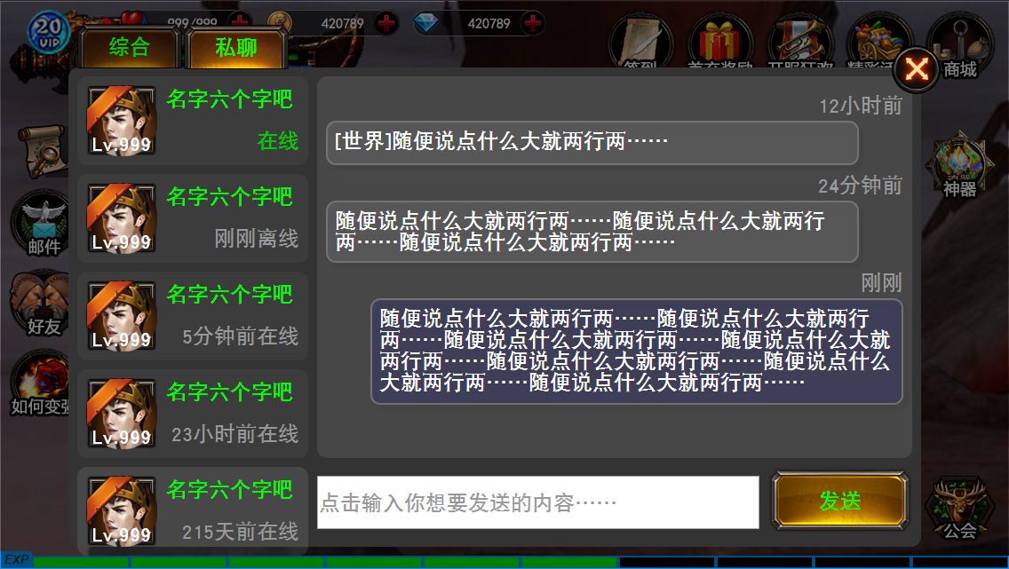
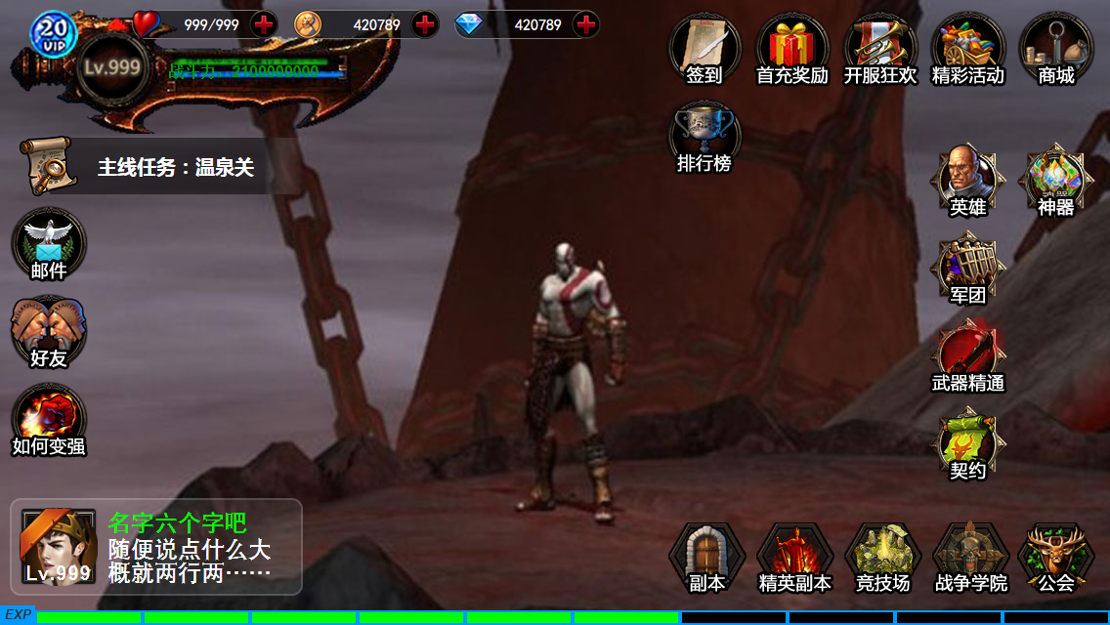
设计目的

 | 提供一种玩家交流方式
 | 形成更深层次交互，如添加好友、组队等行为

详细规则

 | 缩略显示
 | 在主界面上，聊天框默认呈缩略显示在画面的左下角，如图所示
 | 1.默认显示综合频道最后一句话
 |  | 1)当存在公会或组队频道时，频道优先级为（组队>公会>世界）
 |  | 2)频道优先级大于时间优先级，例如存在组队频道，世界频道最后一句话晚于组队频道，依然显示组队频道的最后一句
 | 2.显示说话者的头像、名字、等级、VIP等级
 | 3.分两行显示聊天内容
 |  | 1)当聊天内容大于14个汉字（28个字符）时，显示前12个汉字（24个字符），以省略号结尾
 |  | 2)当聊天内容小于等于14个汉字（28个字符）时，显示完整的聊天内容
 | 4.当有私聊信息时，在缩略聊天框的右上角显示感叹号

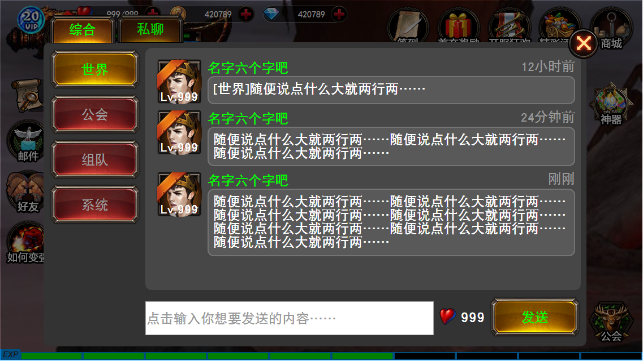
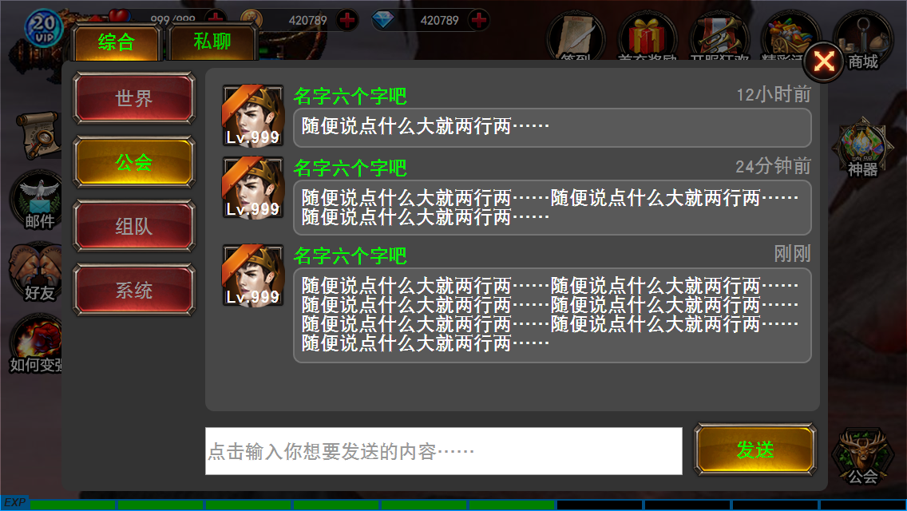
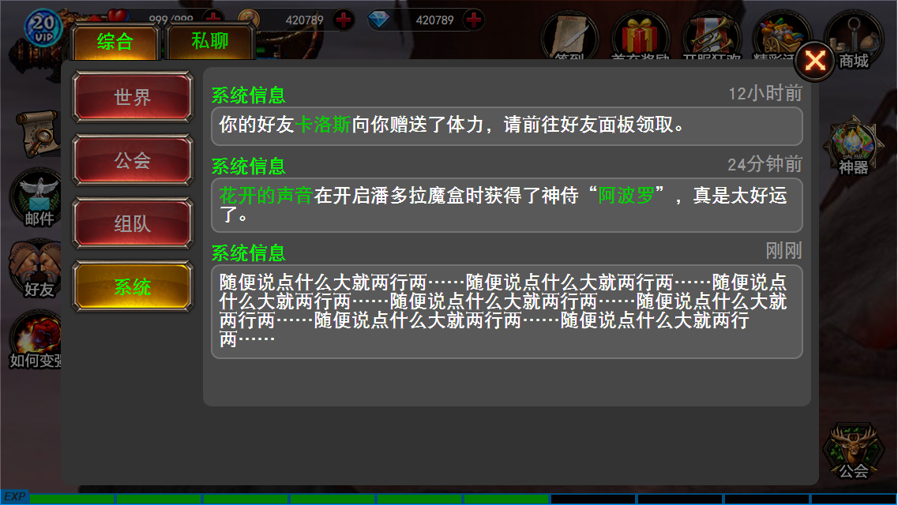
 | 综合频道面板
 | 在综合频道面板，有世界、公会、组队、系统四个频道，默认显示世界频道，点击后切换到对应的频道，用于显示和发送相应的聊天内容
 | 1.世界频道所有玩家可见，在世界频道发送信息，需要玩家等级大于等于10级，需要消耗道具
 |  | 1)点击发送按钮时，检测玩家背包，若拥有道具“号角”，则在消息发送成功时，扣除1个号角
 |  | 2)点击发送按钮时，检测玩家背包，若没有道具“号角”，则提示玩家“向全世界发送消息需要拥有号角，你的道具数量不足”
 | 2.公会频道需要玩家加入公会，只对同公会玩家可见
 |  | 1)未加入公会的玩家频道按钮为不可用，点击提示“你尚未加入任何公会”
 | 3.组队频道需要玩家加入队伍，只对队伍成员可见
 |  | 1)未组队的玩家频道按钮为不可用，点击提示“你不在任何一支队伍中”
 | 4.系统频道记录并显示最近的系统提示信息，条数上限暂定为100条，系统频道不能发送信息

 | 私聊面板
 | 1.在私聊面板，曾经向你发送过私聊信息的玩家，按最后一次发送时间由近及远依次排列（最近联系人规则）
 | 2.左侧的好友列表显示好友的头像、名字、等级、VIP等级、在线/离线情况，当好友离线时，头像灰度显示
 | 3.注意私聊面板与综合频道面板不同，玩家发送的信息需要做左右靠齐区分和底色不同
 | 4.私聊面板显示内容里就不用显示玩家信息（头像、名字、等级、VIP等级等）来区分了

